基隆
★本船名＝CUT日前倒し
※本船名＝本船変更
※本船名＝サービス無し
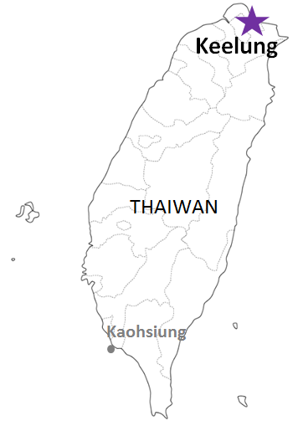
 KEELUNG SCHEDULE - 関西 |  |  |  |  |  |  |  |  |  | 連絡先：大阪海運 TEL：06-7730-1075/FAX：06-7730-1088
Destination: Keelung, Taiwan
 |  |  |  |  |  |  |  |  |  |  |  | 日付： | 2026-07-10 | E
From Osaka / Kobe
VESSEL | VOY | CFS CUT |  |  |  | ETA |  | ETD |  | ETA
注意事項
危険品は受諾出来かねますのでご了承ください。
国内消防法該当品は搬入日に指定がございます。 事前に担当者にご確認の上、外貨にてご搬入ください。
段積み不可貨物、重量物、長尺貨物、背高貨物は 受託不可もしくは追加費用が発生する場合がございます。 詳細は担当者までお問合せ下さい。
台湾向けの貨物については、B/L面上に内個数の記載が必要です。 パレット等中身が見える貨物はShipping Instruction上に 内個数の記載をお願い致します。
貨物搬入の際には、下記３点をお願い致します。 ＊貨物にケースマークを貼付 ＊送り状に"にしてつ/大阪海運営業所扱い"と記載 ＊送り状にケースマークの記載
木材を使用した梱包等については輸入地で規制がございます。 詳細は下記ご確認ください。 http://www.maff.go.jp/pps/j/konpozai/kuni/country.html
先船のスケジュール及び船名は、予告なく変更の可能性がございます。 予め御了承をお願い致します。
記載以外の仕向け地も承っております。お問合せください!
 |  | OSA |  | KOB |  | KOB |  | KOB |  | KLG

ご案件によってサービスやスケジュール、 また搬入先が変更になる可能性があるため 詳細は営業担当までご確認ください。
 |  |  |  |  |  |  |  | 0 DAYS |  | 3-4 DAYS
TS HAKATA | 2613S | 2026-07-15 | 水 | 2026-07-15 | 水 | 2026-07-17 | 金 | 2026-07-17 | 金 | 2026-07-21 | 火
YM IMPROVEMENT | 276S | 2026-07-16 | 木 | 2026-07-16 | 木 | 2026-07-19 | 日 | 2026-07-19 | 日 | 2026-07-22 | 水
※TS CHIBA | 2616S | 2026-07-22 | 水 | 2026-07-22 | 水 | 2026-07-24 | 金 | 2026-07-24 | 金 | 2026-07-28 | 火
HORAI BRIDGE | 226S | 2026-07-23 | 木 | 2026-07-23 | 木 | 2026-07-26 | 日 | 2026-07-26 | 日 | 2026-07-29 | 水
TS HAKATA | 2614S | 2026-07-29 | 水 | 2026-07-29 | 水 | 2026-07-31 | 金 | 2026-07-31 | 金 | 2026-08-04 | 火
YM IMMENSE | 409S | 2026-07-30 | 木 | 2026-07-30 | 木 | 2026-08-02 | 日 | 2026-08-02 | 日 | 2026-08-05 | 水
※TS CHIBA | 2617S | 2026-08-05 | 水 | 2026-08-05 | 水 | 2026-08-07 | 金 | 2026-08-07 | 金 | 2026-08-11 | 火
YM INCEPTION | 248S | 2026-08-06 | 木 | 2026-08-06 | 木 | 2026-08-09 | 日 | 2026-08-09 | 日 | 2026-08-12 | 水
TS HAKATA | 2615S | 2026-08-12 | 水 | 2026-08-12 | 水 | 2026-08-14 | 金 | 2026-08-14 | 金 | 2026-08-18 | 火
YM IMPROVEMENT | 277S | 2026-08-13 | 木 | 2026-08-13 | 木 | 2026-08-16 | 日 | 2026-08-16 | 日 | 2026-08-19 | 水
※TS CHIBA | 2618S | 2026-08-19 | 水 | 2026-08-19 | 水 | 2026-08-21 | 金 | 2026-08-21 | 金 | 2026-08-25 | 火
HORAI BRIDGE | 227S | 2026-08-20 | 木 | 2026-08-20 | 木 | 2026-08-23 | 日 | 2026-08-23 | 日 | 2026-08-26 | 水
TS HAKATA | 2616S | 2026-08-26 | 水 | 2026-08-26 | 水 | 2026-08-28 | 金 | 2026-08-28 | 金 | 2026-09-01 | 火
YM IMMENSE | 410S | 2026-08-27 | 木 | 2026-08-27 | 木 | 2026-08-30 | 日 | 2026-08-30 | 日 | 2026-09-02 | 水

貨物搬入先 | 会社名 |  |  |  |  |  | 住所 / 保税名称
大阪 CFS | ㈱辰巳商会 南港 コンテナフレートステーション |  |  |  |  |  | 大阪市住之江区南港東7-1-24 |  |  |  |  |  |  | NACCS：4IW62
 |  |  |  |  |  |  | TEL: 06-6612-3153 FAX: 06-6612-6256
神戸 CFS | ㈱辰巳商会ポートアイランド物流センター |  |  |  |  |  | 神戸市中央区港島７丁目１３番 |  |  |  |  |  |  | NACCS：3FRA2
 |  |  |  |  |  |  | TEL: 078-302-0282 FAX: 078-302-1406

